生産マネジメント
令和3年 | 令和2年 | 令和元年 | 30年 | 29年 | 28年 | 27年 | 26年
Ⅱ－1－1 在庫回転率について、定義を含めて特徴を述べよ。 そして、在庫回転率を高める技術的方法と留意点を述べよ。 | Ⅱ－1－1 在庫管理における定量発注方式と定期発注方式について、それぞれの特徴を説明せよ。 さらに、それぞれの方式における安全在庫の算出方法を示せ。 | Ⅱ－1－1 全数検査と抜き取り検査について、それぞれを利用した具体例を用いて各検査の特徴と留意すべき点を述べよ。 | Ⅱ－1－1 「在庫は諸悪の根源であるJと言われることがある。言い換えると、在庫を持つことが短期的には悪くないが、長期的には生産ラインにおける改善を妨げることである。 ここで言う諸悪とはなにか、なぜ在庫を多く持つことがこれらの諸悪の原因になるかについて、 1つの併を挙げて説明せよ。 | Ⅱ-1-1 パレート図に関する以下の聞いに解答せよ。 （1）QC七つ道具の1つであるパレート図の使用自的と利用方法を述べよ。 （2）このパレート図を用いて大きな効果が得られるようにするための註意事項と活用のポイントを3項目挙げよ。 （3）パレート図と同じ考え方の生産マネジメントツールであるABC分析について述べよ。 | 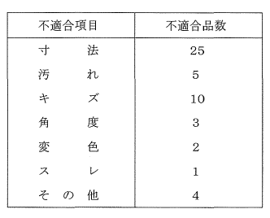 Ⅱ-1-1 あるプラスチック射出成型工場において、 1週間で発生した不適合品のデータをまとめたところ、下表のようになった。 このデータを用いてパレート閣による解析を行いたい。以下の問いに答えよ。 （1）パレート図のアウトラインを翻示して、作成方法や利用方法について説明せよ。 （2）パレート図より得られた情報から、考えられる対策を述べよ。 | Ⅱ－1－1 標準時間を算定するための基本式を示した上で説明を加えよ。 また、標準時聞を算定する方法を3つ挙げて、それぞれの方法の特徴を説明せよ。 | Ⅱ－１－１ 生産設備の信頼性に関する寿命特性曲線（パスタブカーブ）を横軸・縦軸を明示した上でグラフ（図）として描き、この曲線のポイントを文章で説明せよ。 また、寿命特性の変化を考慮した生産設備の信頼性向上のための具体的方策について論ぜよ。
Ⅱ－1－2 混流生産を行うための生産ラインを設計する際に、注意すべき前提条件を3つ記述せよ。 そして、混流生産の具体的な例を製品の技術的特徴から示して、効率的な生産を行うための技術的方法と留意点を述べよ。 | Ⅱ－1－2 モーダルシフトについて説明せよ。 さらに、サプライチェーンにおいてモーダルシフトを促進する際に留意すべき点を述べよ。 | Ⅱ－1－2 在庫管理において在庫回転率とサービス率の具体的な算出手順を示し、それぞれを用いて管理する際に留意すべき点を述べよ。 | Ⅱ－1－2 横軸が製品の品種数で縦軸が生産量であるグラフを作成し、連続生産、個別生産、ロット生産が適する領域を書き入れなさい。 また、それぞれの生産形態の定義と特徴を説明せよ。 | Ⅱ-1-2 PERT手法は大規模日程計画において用いられるプロジェクト管理の手法であり、アローダイアグラムを用いて、最も時間のかかる作業経路を明確にするものである。 PERT手法に関する以下の聞いに解答せよ。 （1）PERT手法において用いられるアローダイアグラムについて説明せよ。 （2）以下の作業リストをもとにアローダイアグラムを作成し、作業A～Fについて、最早終了時刻及び最遅終了時刻をそれぞれ求めよ。 （3）クソテイカルパスについて説明し、上記（ 2） のアローダイアグラムにおけるクリテイカルパスを示せ。 表は略 | Ⅱ－１－２ テイラー（F.W. Taylor）とその門下生により19世紀末から20世紀初頭にかけて確立された「科学的管理法（ScientificManagement) 」について説明し、自らが携わった業務における活用事例を簡潔に述べよ。 | Ⅱ－1－２ 設備投資案を評価する際の指標として利用される ①正味現価、 ②内部収益率（内部利回り）、 ③割引回収期間を説明せよ。 また、排反的（代替的）な関係にある設備投資案を、これらの指標を使って評価・選択する際の留意点を示せ。 | Ⅱ－１－２ 統計的検定・推定について、以下の問いに答えよ。 （1） 統計的検定における第 1種の誤り、第2種の誤りについて説明せよ。 （2）下記の仮説を設定し、サンプルサイズを検討せずに抽出した10個のサンプルを用いて平均値の検定を行った結果、帰無仮説が棄却されなかった。 この結果から、母平均はんと等しいと断定してよいか、理由をつけて述べよ。 （3）区間推定を、信頼区間を用いて説明せよ。
Ⅱ－1－3 パレート図を使って品質管理を行う場合、パレート図の特徴を利用目的含めて記述し、さらに適用例を説明せよ。 また適用時における技術的留意点を述べよ。 | Ⅱ－1－3 数理計画法で用いられる代表的な解法を3つ挙げ、それぞれが用いられる代表的な事例とその解法の特徴を説明せよ。 | Ⅱ－1－3 工場内におけるものの流れに着目した分析手法として、製品工程分析・多品種工程分析・フロムツウチャートがある。 それぞれの手法の特徴を述べ、各手法を使い分ける際に留意すべき点を述べよ。 | Ⅱ－1－3 以下の問いに答えよ。 （1）QC－七つ道具の1つに特性要因図があるが、この図のI各図を揃き、使用目的及び利用方法を記述せよ。 （2）この特性要国図を用いて大きな効果が得られるようにするための活用方法を記述せよ。これまでの経験があればそれを併せて記述しでもよい。 | Ⅱ-1-3 工場レイアウトのタイプは、製品の生産量と種類により4つに分類できる。 その4つのレイアウトタイプを列挙するとともに、それぞれの長所と短所を簡潔にまとめよ。 | Ⅱ-1-3 定量発注方式（発注点方式）の要点を説明せよ。 | Ⅱ－1－３ 工場内の運搬システム設計で重要となる移動の分析及びその視覚化で用いられる分析手法に「DI分析」がある。DI図表を例示し、 DI分析を用いて現状分析及び改善案の立案をするための方法を説明せよ。 | Ⅱ－１－３ IE (Industrial Engineering）で用いられる作業者を対象とした分析手法を3種類挙げ、その内容と相互の関連を簡潔に説明せよ。 また、 ECRSの原則（改善の原則）について簡潔に説明し、上で挙げた分析手法との関係について説明せよ。
Ⅱ－1－4 ジョブショップ ・スケジューリング問題の特徴を記述せよ。また、ジョブシヨツプ・スケジューリング問題を求解するための具体的な方法（アルゴリズム）を2つ挙げ、各方法の技術的な概要と留意点を述べよ。 | Ⅱ－1－4 新QC7つ道具で、用いられる手法を3つ挙げ、それぞれの品質管理上における特徴を述べよ。 | Ⅱ－1－4 ブルウィップ効果について説明せよ。 さらに、サプライチェーンにおけるブルウィップ効果が及ぼす問題とその回避方法を述べよ。 | Ⅱ－1－4 工程能力は設備・人・材料・加工方法など全て要閣の影響を含めたときの品質的能力を表すものである。これが規格を満足するかどうかを判定する指標として用いられるものが工程能力指数Gである。以下の問いに答えよ。 （1）工程のばらつき（分布）と上限規格（Su）、下限規格（Su）の関係、を図で示し、工程能力指数Cpの具体的な数値例と関連付けて説明せよ。 （2）工程能力が十分である場合は、工程能力指数Cpはどの程度の値であるか。もし、Cp=l. 00である場合の工程管理のあり方について記述せよ。 | Ⅱ-1-4 かんばん方式では、大別して2種類のかんばんが用いられている。その2種類のかんばんを用いてどのように物が流れていくのかを具体的にわかりやすく説明せよ。 | Ⅱ－１－４ 代表的な生産形態として、①フローショップ、②ジョブショップ、③オープンショップが知られている。それぞれの生産形態の特徴を述べるとともに、一般的にどのような生産環境で利用されるか例を挙げて説明せよ。 |  | Ⅱ－１－４ 不具合を未然に防止する信頼性技術について、以下の問いに答えよ。 （1）下図は、ある病院で発生した中枢部停電という解析を目的として、故障の原因を追究したものである。 図の名称と、この解析結果より得られる知見を説明せよ。図中における数値は、各基本事象の発生確率を表している。 （2） トップ事象（TE）、事象A、事象Bの発生確率はそれぞれPr(TE)=０．００１４４、 Pr(A) ＝０．０３４６、 Pr(B) ＝０．０４１６である。この図を用いて検討した結果、病院中枢部停電の発生を起こさないようにするために事象Bの発生確率を下げることが望ましいという方針が出た。この方針の妥当性と、この方針を実行するための方策について述べよ。
Ⅱ－2－1 ある家電量販店では、実店舗とインターネット通販において日用品から高額品まで様々な商品を販売している。 店舗販売用の商品とネット通販用の商品は別の物流センターで管理している。 近年、ネット販売の比重が高まっていることから、商品の情報や需要、価格などの特性に基づき実店舗とオンラインで販売する商品の見直しを図り、各チャネルの相互補完的な役割を強化したいという。 その上で、オンライン購入した商品を自宅だけでなく実店舗での受け取りを選択可能とすることで顧客の利便性を高めたいという。 あなたがサプライチェーンマネジメント部門のリーダーとしてこのオムニチャネル化を遂行するに当たり、下記の内容について記述せよ。 （1）商品特性の観点から販売チャネルを見直すに当たり、調査、検討すべき事項とその内容について説明せよ。 （2）オンライン販売商品の実店舗での受け取りを進める手順を列挙して、それぞれの項目ごとに留意すべき点工夫を要する点を述べよ。 （3）業務を効率的、効果的に進めるための関係者との調整方策について述べよ。 | Ⅱ－2－1 製造業のある企業から、機能別配置（ジョブショップ）により受注生産を行っている自社工場に関する改善支援・提案を求められた。そこでは、特定工程（機械群）がボトルネックになる傾向が強いとのことだがスケジューリングに特定の数理技術は採用していないという。 また、短期的には生産性の改善と納期順守が喫緊の課題で、これに対してはできるだけ多くのスケジューリングの技術的な可能性の提示が強く求められており、中長期的にはボトルネックの解消も視野に入れたいという。あなたがこの業務を行うに当たり、下記の内容について記述せよ。 （1）調査、検討、提案すべき事項とその内容について説明せよ。 （2）業務を進める手順とその際に留意すべき点、工夫を要する点を含めて述べよ。 （3）業務を効率的、効果的に進めるための関係者との調整方策について述べよ。 | Ⅱ－2－1 多店舗展開している小売企業が現在手作業で、行っている配送計画の立案に対して、その業務を支援ないしは自動化するシステム開発担当者としてプロジェクトに参画することになった。 具体的には配送拠点（センター）から出発する配送車のルート決定を行うが、当該企業の各店舗はセンターから最大でも3時間程度の場所に位置するという。 また、方法として数理計画を用いてノレート決定を行う。 あなたが、この業務の担当責任者として業務を進めるに当たり、下記の内容について記述せよ。 （1）調査、検討すべき項目とその内容及び方法について説明せよ。 （2）業務を進める手順について、留意すべき点、工夫を要する点を含めて述べよ。 （3）この業務を効率的、効果的に進めるための関係者との調整方策について述べよ。 | Ⅱ－2－1 あるコンビニでは新聞売り子問題を用いて弁当の最適発注量を決めることにしている。そのために、 20日間販売記録を調べた結果、下表の通りとなった。 （表は略） 新聞売り子問題では最適発注量を以下の式で求める。 （式は略） ここで、 pは機会損失、 hは売れ残り損失、 F(x）は需要xの累積確率を表す。 （1）上記販売記録表に相対度数（確率）と累積確率を計算し、グラフで表せ。 （2）弁当の販売価格は 1個380円、仕入れ価格は152円であるとき、弁当の最適な仕入 れ量を求めよ。 （3）弁当の販売価格は 1偶380円、仕入れ価格が266円であるときの最適な仕入れ量を 求め、上記（ 2 ）の結果と比較し、最適仕入れ量と仕入れ価格との間にはどのような 関係があるかを分析せよ。 | Ⅱ-2-1 これまで生産拠点を海外の新興国に移転する（海外移転：オフショアリング）動きが強かったが、最近家電や自動車、電子部品の分野で国内へ生産拠点を移転する（国内回帰： ！） ショアリング）動きが出てきている。 グローパル化が進む中で生産拠点をどこに決定するかはグローパル・サプライ・チェーン・ネットワークの最適設計において重要な課題となりつつある。 （1）生産拠点を海外の新興国に移転する理由を生産マネジメントの視点（ Q、 C、 D) から述べよ。 （2）一度移転した生産拠点を国内に回帰させる理由を生産マネジメントの視点（Q、 C、D）から述べよ。 （3）生産拠点の選定方法をリスクの視点から述べよ。 | Ⅱ－２－１ ある製作所では、板パネを使った押しボタンスイッチを製造しており、管理項目としてスイッチの強さ（ボタンを押し込むのに必要な力の大きさ（ g) ） を測定している。 最近になって、納品先から規格外の製品が混入しているという連絡が入ってきたので、日常のサンプル以外に、毎日製造したものの中からA、 Bのタイプ別に2倍ずつ計4個のサンプルを25日間抜き取ったものを表1に示す。 この製品の規格は上限規格SUが30.0 g、下限規格SL25. 0 gである。 このデータをヒストグラムにした結果が図1～3である。 図1は25日開の全データのとストグラム、図2、図3はAタイプとBタイプの加工機ごとに層別した結果である。以下の問いに答えよ。 | Ⅱ－2－1 工場建設や製品開発など順序関係がある複数の作業で構成されるプロジェクトを能率よく実行するためのスケジューリング手法として、 PERT/CPM (Program Evaluation and Review Technique/Critical Path Method）がある。 経営工学的視点から以下の問いに答えよ。 （1）生産スケジューリング（ジョブショップ／フローショップなど）と比べて、プロジェクトスケジューリングの難しさを具体的に列挙し、簡単な例とともにわかりやすく説明せよ。 （2）プロジェクトを完了するまでに要する時間を見積もるための方法を説明せよ。 ただし、この説明の中でクリテイカルパスについての説明を含めること。 （3）プロジェクト管理の視点からクリテイカルパスの活用方法を具定例とともに説明せよ。 | 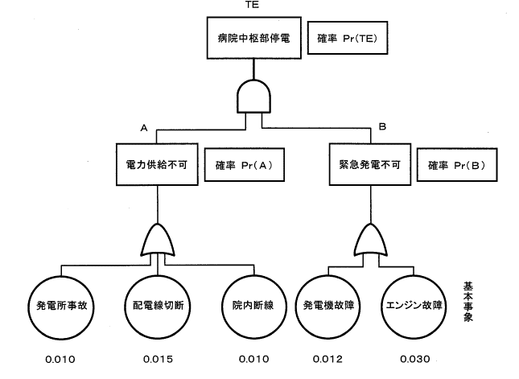
Ⅱ－2－2 電気設備メーカのA社は、量産製品だけでなく個別受注製品も扱っており、部品加工から組立まで、の一貫生産を行っている。最近、組立ラインでの生産が計画に対して遅れることが頻発している。生産計画に対して組立数量が未達になるだけでなく、完成品検査でも許容できないレベルの不良が発生しており、生産課では新製品導入による増産がきっかけの1つとなっていると考えている。 新製品では従来製品の設計が一部変更となっており、新しく組み付ける部品がいくつかある。 また増産に際し、派遣労働者をラインに投入している。これまでの調査で、購入部品と加工部品については品質に問題がなかったことが分かつている。 生産課では対策に着手することとなり、あなたは作業の改善を進めることとなった。下記の内容について記述せよ。 （1）作業改善に先立ち、あらかじめ調査、検討すべき事項とその内容について説明せよ。 （2）作業改善を進める手順を列挙して、それぞれの項目ごとに留意すべき点、工夫を要する点を述べよ。 （3）派遣労働者の作業を効率化するために調整する関係部門とその調整内容について述べよ。 | Ⅱ－2－2 金属加工メーカーのA社は、旋盤、フライス盤、ワイヤーカット、ボーノレ盤、タッピング盤を各2台ずつ、計10台の設備を保有し、受注生産により生産を行ってきた。近年、新興国の追い上げが激しく、比較的仕様が単純でボリュームがある注文は海外に移り、高い技術レベルの小口注文が増加し、設備稼働率が低下している。 その上、圏内の人手不足により技術者の確保が難しいうえ、高齢化によって技能伝承がうまく進んでいないため、新しい注文に応じられないという課題に直面している。 この課題解決のために、より技術の高い製品を受注できるようにマシニングセンターを1台購入することを検討している。そのためには、工場が手狭なこともあり、既存の設備を集約し、新しいレイアウトを作成することが必要になった。 あなたがこのプロジェクトリーダーとして業務を遂行するに当たり、下記の内容について記述せよ。 （1）現状のレイアウトの問題点を抽出するための手法を1つ挙げ、その分析方法を説明すると共に、実施する際に事前に調査すべき項目について記述せよ。 （2）(1）の分析結果を踏まえて新しいレイアウト案を作成する手順において、留意すべき点、工夫を要する点を含めて述べよ。 （3）新レイアウト案作成後、実際に稼働させるまでのプロジェクトをスケジュール通りに効率的、効果的に進めるための関係業者との調整方策について述べよ。 | Ⅱ－2－2 現在販売されている製品の次世代製品開発のプロジェクトリーダーとして参画し、品質表を作成して品質機能展開を行うことになった。あなたが、この業務を遂行するに当たり、下記の内容について記述せよ。 （1）調査、検討すべき項目とその内容及び方法について説明せよ。 （2）品質機能展開を進める手順について、留意すべき点、工夫を要する点を含めて述べよ。 （3）この業務を効率的、効果的に進めるための製造部門との調整方策について述べよ。 | Ⅱ－2－2 ある職場では、工程開の運搬に台車5台を使用している。台車は台車置き場に1か所にまとめて置かれている。各職場で、運搬が必要となった場合に作業者が取りに来て、使い終わったら台車置き場に戻す。この職場において、台車の台数が不足しているので数台購入してほしいという現場からの要望があったとするとき、以下の聞いに答えよ。 （1）現状を把握するために台車5台に対して行うワークサンプソングの実施手！｜損を示せ。 （2）5台の台車に対して行ったワークサンプリングの結果を下表に示す。この表から、主作業をf運搬中j だけとして、台車の稼働率を計算せよ。また、主作業（運搬中） 以外の項目についてパレート臨を作成せよ。その関を基に、現場の要望に対する回答 を述べよ。 （表は略） （3）台車の稼働率を上げるためにどんな改善が必要か、今後の施策について述べよ。 | Ⅱ－２－２ ある企業において、製品Aの製造及び販売活動における利益とコストを考える。 製造にかかる総費用は、売上高によって変わらない固定費と、売上高に比例する変動費の和からなるものとし、売上高から総費用を引いたものを利益とする。 （1）売上高x（万円）、総費用Y （万円）、固定費F （万円）の関係について、総費用と売上高のfグラフ1」（横軸：売上高、縦軸：費用）を描き、総費用Yと閤定費Fをグラフ中に示せ。 （2）上記（ 1） の「グラフ 1」において、 Yニ Xの甚線を追加した「グラフ 2Jを作成し、利益R （万円）及び損益分岐点売上高z（万円）を「グラフ2」に示せ。 （3）変動費が売上高Xの60% （変動費率× 100）、園定費F=400である場合、総費用Yについて「グラフ3」 （横軸： X、縦軸： Y）を作成し、 YとXの関係式を示せ。 なお0≦X≦2000とする。 また、このときの損益分岐点売上高Zを「グラフ3」 に図示せよ。 （4）総費用における固定費をFとし、単位売上高当たりの変動費率をV(< 1 ）とする。 利益をR （≧O）とするために必要な売上高XをV、 F、 Rを用いて示せ。 | 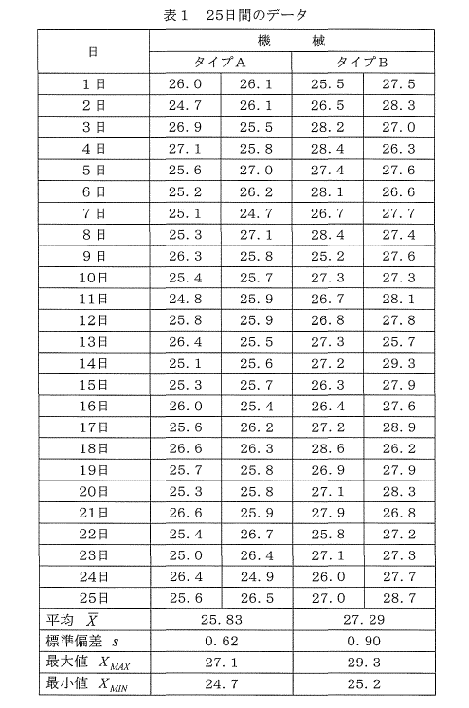 | 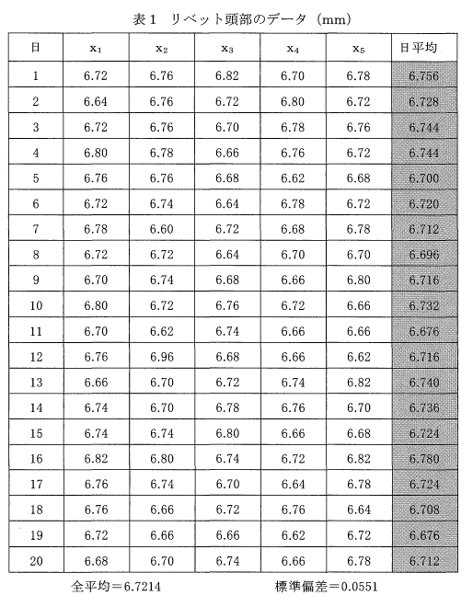 Ⅱ－２－２ 表1はN(6.72、0.0552）の正規分布に従っている溶接継ぎ手用リベットの頭部の径を1日5個測定したデータと、日平均、全平均を求めたものである。 このデータをもとにして、溶接継ぎ手用リベットの分布状態を把握するために作成した全データのヒストグラム、 日平均値のヒストグラムを描いたものが図1、図2である。以下の問いに答えよ。 | Ⅱ－２－１ 工場の生産スケジューリング問題を考える。 経営工学的視点から以下の問いに答えよ。 （1）代表的な生産形態として、①フローショップ、②ジョブショップ、③オープンショップの各生産形態が知られている。 それぞれの生産形態の特徴を述べるとともに、一般的にどのような生産環境で利用されるか例を挙げて説明せよ。 （2）生産スケジュールの良し悪しを評価するための生産性の評価尺度として、適切な 3種類の異なる視点の具体的な評価尺度（目的関数）を列挙し、それぞれの意味を簡単に説明せよ。 （3）生産スケジュールを作成するソフトウェアで求めたスケジューリング結果通りに実際に生産を行うことの難しさについて論ぜよ。
Ⅲ－1 宅配便事業における物流拠点から顧客への最終配送区間であるラストワンマイルに おいて、 ドローンによる配送が注目を浴びている。海外では一部の品目に対してドローン配送が実施されるようになり、 日本においてはドローン配送の実証実験が数多く実施されている。 宅配便業におけるドローン配送の実施計画を策定する技術者として、下記の問いに答えよ。 （1）ドローン配送を実施するに当たって、技術者としての立場で多面的な観点から3つの課題を抽出し、それぞれの観点を明記したうえで、課題の内容を示せ。 （2）抽出した課題のうち最も重要と考える課題を 1つ挙げ、その課題に対する複数の解決策を示せ。 （3）すべての解決策を実行しでも新たに生じうるリスクとそれへの対策について、専門技術を踏まえた考えを示せ。 | Ⅲ－1 アパレル業界ではデ、ザイン、生産、販売をそれぞれ分業化している。これに対して B杜はSPA(Speciality store retailer of Private label Apparel）と言ってデザインから販売までの全てのプロセスを担当しており、生産は東南アジアの工場に依頼している。 当初中国へ進出したが、人件費の高騰や米中貿易戦争を鑑みて、ベトナム、マレーシアなどの東南アジアの国々への展開を考えている。現地の生産性・品質レベルは日本ほど高くはない。 また、グローパルにサプライチェーンを展開しているB社は各国の製造拠点や物流拠点で保有する在庫が利益の足を引っ張ることも考えられる。 この件について、以下の問いに答えよ。 （1）SPAの仕組みを説明すると共に、そのメリットとデメリットについて述べよ。 （2）東南アジアの工場に展開したとき、サプライチェーンの在庫適正化を図ることで売上・利益を確保し、品質や生産性を少なくとも日本でのレベル程度に維持させるために取り組むべき課題を3つ挙げ、それぞれについての提案を示せ。 （3）あなたの提案の実行がもたらすリスクとその対策について論述せよ。 | Ⅲ－1 コンビニなどで売られている弁当を生産している工場では、伝統的に数人の作業員 がコンベアに沿って並び、それぞれの担当の具材を詰めるライン生産方式が取られている。 最近は製品多様化のためさまざまな種類のお弁当が製造される様になった。 そこで、より生産性が高いと言われるセル生産方式に変える検討をしている。 上記のような状況を踏まえて、以下の問いに答えよ。 （1）弁当生産工場で、セル生産方式を導入するに当たって技術者としての立場で多面的な観点から課題を抽出し分析せよ。 （2）抽出した課題のうち最も重要と考える課題を1つ挙げ、その課題に対する複数の解決策を示せ。 （3）解決策に共通して新たに生じうるリスクとそれへの対策について述べよ。 | Ⅲ－1 ある会社では首都議i郊外にある2つの物流センター（以下DC）を統合することを検討している。 2つのDCではそれぞれ数万種類の商品を取り扱っており、 1回当たりの発注費用は4万円である。 DCはいずれも自社投資の施設であるために、在庫を多く持っても在庫費用が激増することはないが、多少の変動費用は発生しており、在庫を1日1梱保持するためには8円の変動費用がかかると仮定する。 また、 2つのDCにおける毎日の平均需要（取扱量）はそれぞれ1600楓（DC-1）と900梱（DC…2）である。 以上の条件の下で、 2つのDCを1つに統合する（DC-C）ときのメリットとデメリットについて考える。以下の問いに答えよ。 （1）DC-1、 DC 2、及びDC-Cにおける経済発注量（EOQ）を求めよ。 （2）発注してから納品まで1日かかり、需要の変動係数が両DCとも0.1であると仮定した場合、 DC-1、 DC-2、及びDC-Cにおける安全在庫を求めよ（ただし、安全係数 を3とする）。 （3）統合前の年間在麗回転率と統合後の年間在庫回転率、及びその改善率を求めよ（ただし、 I年を300日とする）。 （4）DCの床面積は経済発注量と安全在庫量の合計に比例すると仮定し、統合による床面積の節約比率を求めよ。 （5）在庫回転率の改善は2 : 1の比率で費用削減率に貢献し、床面積の節約比率は1: 1の比率で費用削減率に貢献すると仮定した場合統合による配送費用の増加率を最大何パ一セントまで許容できるかを説明せよ。 注：経済発注量、安全在麗、変動係数は以下の式で求めよ。 12Rc 経済発注量： EOQ ＝~す、 R ：平均需要、 c : 1回当たりの発注費用、 h：在庫保管費用 安全在庫： SSニk.fi子σ、k：安全係数、 LT：発注リードタイム、 σ ：需要の標準偏差 変動係数（CV) : CV = ~ 、 R ：平均需要、 σ ：需要の標準偏惹 また、小数点以下は切り上げて整数とする。 | 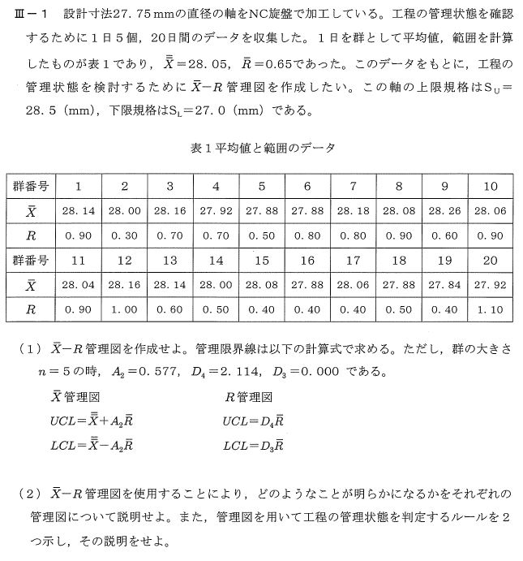 Ⅲ－１（数式が多のでここは、画像です） | 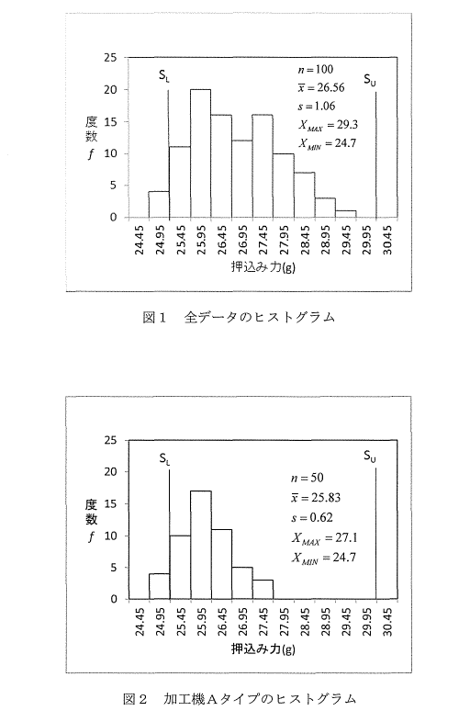 |  | Ⅱ－2－2 ある製薬会社では製造されている錠剤に関して、水に入れて形が完全に崩れるまでの崩壊時間（秒）を特性値、原料練り合わせ時間（分）を代用特性値として工程管理に使用することを検討している。 そこで崩壊時間を目的変数（ y）、原料の練り合せ時間（分）を説明変数（ x）として、これらの関係を調査するために収集した20個のデータを表1に示した。また、この20個のデータを散布図に表したものが図1である。 あなたがこの調査の責任者であるとして、以下の問いに答えよ。 （1）図1の散布図の結果から得られる知見を具体的に述べよ。 （2）ここで、 No.9のデータの崩壊時間の測定を間違えたことが判明した口もし図 1の散布図を改善する点がある場合、どのような改善が必要かを述べよ。 （3）回帰分析を行ったところ、傾きが6.23、縦軸の切片が30.18 で、寄与率は０．６８３ で、あった。 この調査結果より、最終的な結論及び今後の方針を技術的な観点、から述べよ。
Ⅲ－2 高度経済成長期に建設された工場が建て替えの時期を迎えている。 その多くが敷地内で増改築を繰り返すことで、倉庫は分散され、物流動線、人動線ともに交錯する状態となっている。別敷地に移転するには、土地取得や建設などの費用の問題、従業員確保の問題など解決すべき課題は多い。そこで、敷地内で解体と建設を繰り返し、全体を更新する「スクラップ・アンド・ピルド」を選択する企業も少なくない。「スクラップ・アンド・ピルドJ計画を策定する技術者として、以下の間いに答えよ。 （1）「スクラップ・アンド・ビルド」計画を行うに当たり現在工場がかかえている課題を把握するため、現状分析を行う。現状分析を実施するに当たり、技術者としての立場で多角的な観点から着目すべき課題を3つ挙げ、それぞれの観点を明記したうえで、課題の内容を示せ。 （2）抽出した課題のうち最も重要と考える課題を 1つ挙げ、その課題を具体化するために 用いる分析手法、解決策及び「スクラップ・アンド・ビルド」計画への活用方法を示せ。 （3）「スクラップ・アンド・ビルド」計画を進めるに当たり、生じうるリスクとそれへの対策について、専門技術を踏まえた考えを示せ。 | Ⅲ－2 個別受注生産として中型の自動加工機械の設計、製造、販売を行っている企業があ る。この企業では、数種類の主要製品（コア製品）が存在しており、これらをカスタマイズした製品の受注生産が中心であり、年間での受注量が約60%である。 また、残りの40%が新規製品として設計、製造を行う製品である。このような状況の企業及び工場における生産活動全体の管理を考えた場合、以下の問いに答えよ。 （1）( a ）生産リードタイム（受注から納品までの期間）の短縮、（ b ）品質の向上、（ c )コストの削減、を阻害する原因をそれぞれについて3つ記述せよ。 （2）前問（ 1 ）の（ a)、 (b)、 (c）のうち、 1つを選び、解答した3つの阻害する原因 を排除するための解決案をそれぞれについて記述せよ。 （3）前問（ 2 ）で示した解決案について、生じうるリスクとリスクを回避するための対応策をそれぞれについて記述せよ。 さらに、回避するための対応案について「実現性」、「コスト」、「企業のケイパピリティ」の3点について考えを示し、採用すべき1つの対応案を選定し、その選定理由を記述せよ。 | Ⅲ－2 アウトソーシングで通販商品の物流業務（入荷～保管～流通加工～出荷）を請け負 っている倉庫において、通販業の顧客からコストダウン要求を受けて、現状の業務を見直している。 上記のような状況を踏まえて、以下の問いに答えよ。 （1）通販商品の庫内物流業務において、技術者としての立場で多面的な観点から課題を抽出し分析せよ。 （2）抽出した課題のうち最も重要と考える課題を1つ挙げ、その課題に対する複数の解決策を示せ。 （3）解決策に共通して新たに生じうるリスクとそれへの対策について述べよ。 | Ⅲ－2 製品のライフサイクルが短期化した現在の市場においては、新製品を早く安く次々と投入することが求められている。また、技術が高度化・複雑化しているため、製品の品質を製造段階のみで確保することには限界があり、開発・設計段階でいかにQCDを作り込むかが製品生産全体のQCDtこ大きく影響している。この開発設計管理に関する以下の問いに答えよ。 （1）製品開発のリードタイム短縮のための手法であるコンカレントエンジニアリングについて説明せよ。特に、コンカレントエンジニアリングを実現させるために必要なIT技術について、具体的な併を挙げること。 （2）見込生産型の新製品開発においては開発設計後に試作機を作製し、量産のための検証が行われ工程設計が行われるのが一般的である。この量産試作のリードタイム短縮に3Dプリンタが活用されている。3Dプリンタを試作に活用する場合の特徴と代表的な方式を挙げ、製品開発に活用するメリットについて説明せよ。 （3）製品開発リードタイム短縮のために行う業務改善についての具体的な事例を挙げて説明せよ。 | 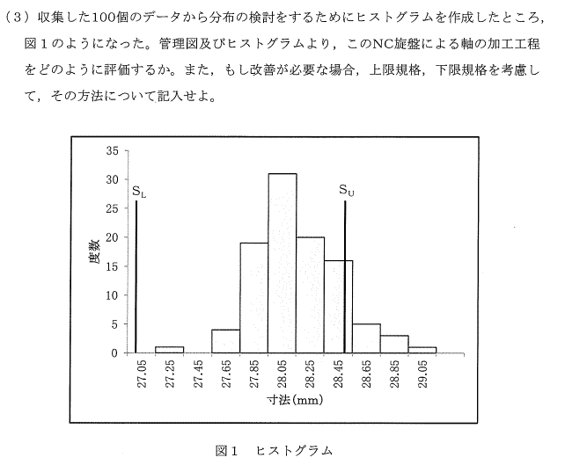 | 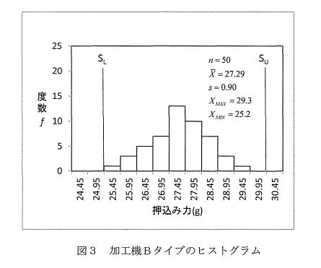 | 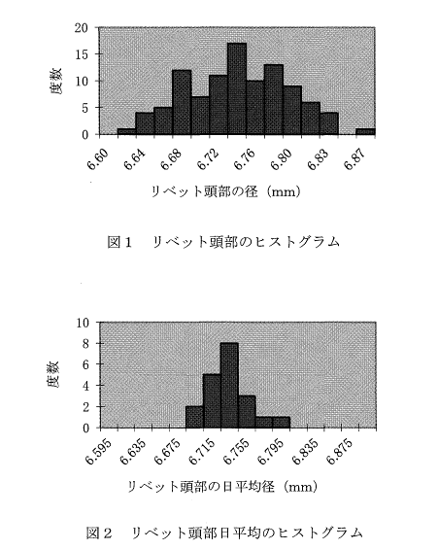 | 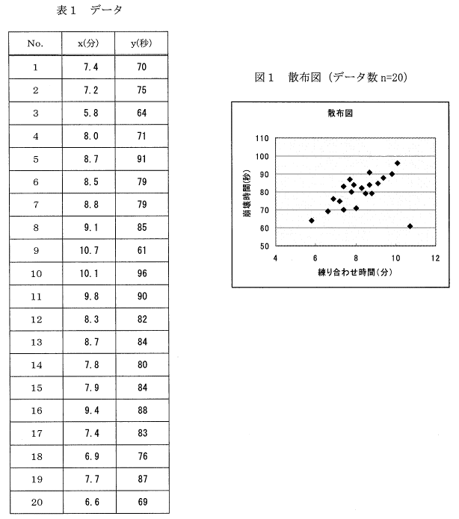
Ⅰ－1 デジタル技術の進歩やSNSの進展により、消費者ニーズは多様化し、かっ製品のライフサイクルは短期化している。また、 ECの普及によって短納期化への要求はますま す厳しいものとなっている。 このような背景の下、製造業では製造リードタイム短縮と同時に製品開発プロセスを短期化することが求められており、その実現のためにはデジタル技術を活用したエンジニアリングチェーンの強化が必要とされている。 そこで、あなたがものづくり企業においてデジタル技術を活用したエンジニアリングチェーン革新プロジェクトのリーダーとして取り組む事例を想定し、経営工学的な視点、から以下の問いに答えよ。 （1）現在のエンジニアリングチェーンに関する課題を多面的な観点から3つ抽出し、その内容を示せ。 （2）抽出した課題のうち最も重要と考える課題を 1つ挙げ、その課題に対する複数の解決策を示せ。 （3）(2）で挙げた複数の解決策に共通して新たに生じうるリスクとそれへの対策につい て、専門技術を踏まえた考えを示せ。 （4）このプロジェクトを遂行するに当たり、技術者としての倫理、社会の持続可能性の観点、から必要となる要件・留意点を述べよ。 | Ⅰ－1 インターネットで結合されたサプライチェーン環境下では、世界中に張り巡らされ たサプライチェーンを円滑に繋ぐためのロジスティクス戦略に注目が集まっている。一方で、顧客ニーズの多様化、競合企業との競争の激化から、企業の行動がデマンド・ドリブンに変わりつつある。 以上のようなグローパル・ロジスティクスを取り巻く環境を踏まえ、あなたがロジスティクス部門を担当する技術者として取り組む課題を想定し、以下の問いに答えよ。 （1）ロジスティクスのグローパル化とデマンド・ドリブンを両立させるために、技術者としての立場で多面的な観点から課題を抽出し、その内容を観点とともに示せ。 （2）抽出した課題のうち最も重要と考える課題を 1つ挙げ、その課題に対する複数の解決策を示せ。 （3）解決策に共通して新たに生じうるリスクとそれへの対策について、専門技術を踏まえた考えを示せ。 （4）上記事項を業務として遂行するに当たり、技術者としての倫理、社会の持続可能性の観点から必要となる要件・留意点を述べよ。 | Ⅰ－1 近年、製品の多様化が急速に進んで、いるため製品の製造において使用頻度が低い部品の点数が増加している。 これらの部品をJIT(Just In Time）方式で管理すると、さまざまな問題が発生する。情報化、自動化、知能化を用いて高い効率で稼働するスマート工場においてもJIT方式と同じような問題が発生することが予想され、解決策としてJIT方式とMRP(Material Requirement Planning）方式の融合が挙げられている。 上記のような状況を踏まえて、以下の問いに答えよ。 （1）必要なときに、必要なものが、必要な量だけ供給できるようにするために、技術者としての立場でJIT方式とMRP方式における問題を多面的な観点から抽出して分析せよ。 （2）そのうち、最も重要と考える問題をlつ挙げ、その問題の解決策を複数示せ。 （3）その上で、解決策に共通して新たに生じうるリスクとそれへの対策について、専門技術を踏まえた考えを示せ。 （4）(1）～（ 3）の業務遂行において必要な要件を、技術者としての倫理、社会の持続可能性の観点から述べよ。 |  | Ⅲ－２ 生産マネジメントシステムにおいては、従来のQCD (Q :Q uality、 C :C ost、D : Delivery）に基づく評価に加え、環境E (Environment）も考慮したPDCAサイクルによる継続的な改善が求められている。 例えば品質マネジメントシステムの国際標準規格であるISO9001や、環境マネジメントシステムにおけるISO14001においてもその序文において、 PDCAに関する記述がなされている。以下の設問に解答せよ。 （1）生産プロセスを見える化するツールとして工程分析菌が挙げられる。分析図で使用される加工、運搬、貯蔵、停滞、検査（数量・品質）に関する工程罷記号（JIS Z8206)を示し、その具体例について表にまとめよ。 （2）これまでの業務において取り扱ってきた製品の生産プロセスについて、工程図記号を用いて示し、各工程において考えられる環境側面を挙げよ。 （3）上記（ 2 ）の生産マネジメント業務に基づきPDCAサイクルのモデル習を示し、P、 D、 C、 A各々について具体的な例を挙げ説明せよ。特にCに関してはシステムの定量的な評価指標を示して、説明を行うこと。 （4）製品に関する環境面での評価技法の 1っとして知られるライフサイクノレアセスメント(LCA）について説明せよ。また、これまでの業務において扱ってきた上記（ 2）の製品を例に挙げ、 LCAの観点からその製品のライフサイクノレを図示せよ。 |  | （1）データの分布の状態を把握するときにヒストグラムが使用されるが、その理由を説明せよ。 （2）図 1と図 2のヒストグラムより得られる知見を説明せよ。 （3）ヒストグラムから得られる知見と日平均の推移から得られる情報をもとに、あなたならどのような対策を取るかを具体的に述べよ。 | Ⅲ－１ 近年、コンカレントエンジニアリングの普及とともに、生産プロセスにおいて量産体制に入ってから起こりうるトラブルやリスクを設計・開発段階で把握し、あらかじめ問題を解決しておく「フロントローディング」の考え方が注目されている。 このような状況を考慮、して、経営工学の観点から以下の問いに答えよ。 （1）「フロントローディングJ活動を行うときのもととなる製品のライフサイクルを説明せよ。 次に、「フロントローディング」のメリット、デメリットについて製品のライフサイクル及び、評価尺度を考慮してそれぞれ2つ記述せよ。 （2）「フロントローディング」を行う上での技術的な課題を 2つ示し、それを具体化する提案を管理技術の視点も含めて記述せよ。 （3）あなたの提案がもたらす効果と、その提案によって生じるリスク及びその回避策について簡潔に示せ。
Ⅰ－2 消費期限のある、若しくは賞味期限が短い食料品の製造・販売を生業とする企業で は、納期厳守や生産効率化といった従来の経営目標に加え、より美味しくより安全な商品を創ることによる顧客満足、従業員の働き方改革さらにはフードロスの削減という新たな経営目標の実現が要求されている。このような状況を想定し、以下の聞いに経営工学的視点から解答せよ。 （1）新たな経営目標の実現に向けて、技術者としての立場で多面的な観点から課題を3つ抽出し、それぞれの観点を明記したうえで、課題の内容を示せ。 （2）抽出した課題のうち最も重要と考える課題を1つ挙げ＼その課題に対する複数の解決策を示せ。 （3）全ての解決策を実行したとしても新たに生じうるリスクとそれへの対策について、専門技術を踏まえた考えを示せ。 （4）業務遂行に当たり、技術者としての倫理、社会の持続性の観点から必要となる要件・留意点を述べよ。 | Ⅰ－2 2015年に国連で採択されたSDGs (17の持続可能な開発目標）において、 9番目の目標である「産業と技術革新の基盤をつくろう。“強靭なインフラを整備し、包摂的で持続可能な産業化を推進するとともに技術革新の拡大を図る”」に関して、あなたが企業や組織あるいは団体における技術者として取り組む事例を想定し、経営工学的な視点か ら以下の問いに答えよ。 （1）想定した取り組む事例を1つ挙げ技術者としての立場で多面的な観点から課題を抽出し、その内容を観点とともに示せ。 （2）抽出した課題のうち最も重要と考える課題を1つ挙げ、その課題に対する複数の解決策を示せ。 （3）上記すべての解決策を実行した上で生じる波及効果と専門技術を踏まえた懸念事項への対応策を示せ。 （4）業務遂行において必要な要件を技術者としての倫理、社会の持続可能性の観点から述ベよ。 | Ⅰ－2 我が国ではエネルギー源の多様化や安定供給等の観点から、化石燃料や原子力によ るエネルギーを代替するさまざまな種類の再生可能エネルギーが導入され、今後もこの分野への投資額は増加傾向にある。 あなたがエネルギー供給事業者として新規に再生可能エネルギーによる発電設備の事業計画を立案するに当たり、経営工学的な視点から以下の問いに答えよ。 （1）技術者としての立場で多面的な観点、から課題を抽出し分析せよ。 （2）抽出した課題のうち最も重要と考える課題を 1つ挙げ、その課題に対する複数の解決策を示せ。 （3）解決策に共通して新たに生じうるリスクとそれへの対策について述べよ。 （4）業務遂行において必要な要件を技術者としての倫理、社会の持続可能性の観点、から述ベよ。 |  |  | Ⅱ－２－２ 在庫管理方式に関する以下の設問に解答せよ。 （1）管理重要度の尺度を設定し、揺を用いてABC分析について説明せよ。 （2）定期発注方式について、在庸挙動グラフ（横軸：時間、縦軸：在庫量）を示し簡単に説明せよ。なお、発住サイクル期間をM とし、グラフ中に赤せ。 （3）ダブルピン方式について説明し、定量発住方式との関係性について説明せよ。 | Ⅲ－1 近年のインターネットビジネスの隆盛に伴い、顧客に製品を届けるための物流拠点の重要性が高まっている。 一方で、これらの物流拠点に対して生産システムをマネジメントする技術を適用し、そこでのQCDの改善を図ろうとする動きも強まっている。 こういった状況を踏まえた上で、経営工学の観点から以下の問いに答えよ。 （1）物流拠点内で想定される業務内容を3つ挙げて、そこでの問題発見と原因追求を行うための適切な分析方法を、具体的な技法名を挙げて説明せよ。 （2）上記（ 1） で選び出した 3つの業務の中で想定される課題をそれぞれ示し、これらを解決するための技術的提案を示せ。 （3）上記（ 2）の提案によって生じるリスク及びその回避策を簡潔に説明せよ。 | Ⅲ－２ ある工場では製品の出荷検査工程における不適合品率が減少したにもかかわらず、客先（納品先）からの不適合に関するクレーム件数（不適合品としての返品・修理要求など）は逆に増加してしまった。 ここで何が起きているのかを分析し、課題解決を図りたい。 受注量・生産量・販売量などには変動がないことを前提として、以下の間いに答えよ。 （1）このようなことが発生する原因として考えられる自社側と客先側の具体的な課題をそれぞれ列挙し、その課題を挙げた理由を述べよ。 (2) (1）で挙げた課題の解決策を策定する際に有用な経営工学的手法（アプローチ）を2つ説明せよ。 (3) (1）で挙げた課題の具体的な解決策を経営工学の観点から提案せよ。 (4) (2）で提案した解決策がもたらす効果と、その提案によって生じうるリスクについ て説明せよ。
 |  |  |  |  | Ⅲ－１ ある工場でこれまで製造された製品の収量（kg）は、 N (75、 32）の正規分和に従っていて安定している。 収量を向上させる詩的で一部装置の改良を行い、 18回の製造試験を行ってn=18個のサンプルが得られ、統計量を計算したところ標準偏差は変わらずに平均収最が77kgとなった。“改良によって収最－が増加した”といえるか否かの意思決定を行いたい。以下の問いに答えよ。 （1）装置の改良によって収量が増加したといえるかどうかを検討するための仮説を設定し、有意水準α＝０．０５で検定せよ。 （2）仮説検定においては、第 1種の誤り（α）と第2種の誤り（(3 ）が存在する。 この関係を図示して、それぞれの誤り及び両者の関係を説明せよ。また、これらの誤りとサンプル数との関係について述べよ。 （3）改良後の母平均μ＝７６．５Kｇ以上なら採用するとの改良目標がある。この改良装置は採択されるといえるか。仮説を設定してαごと0.05で検定をせよ。 なお、改良装置の採択の可否にあたっては、その検出力を95％以上とするとの方針がある。 95％の検出力を確保するためには、サンプル数は43個必要で、あることを考慮して、結論を導け。 | Ⅲ－２ ある製菓会社では、人気商品Aを自動機で袋詰めにして出荷している。その1袋当たりの表示重量は225g としているが、包装時の袋詰重量の標準偏差が2g あることから、出荷時の平均重量を230g に調整している。 今回、自動包装機の保全を行ったので、出荷時の平均重量230g を保証できるかを検証するために、保全終了前の調整作業において試験的に袋詰を行い、その中からランダムに12袋を抜き取って1袋当たりの重さを量ったところ、表1のデータを得た。なお、 1袋当たりの重量分布はこれまで正規分布N (230、 22）であった。 品質管理という経営工学的観点と企業のマネジメントの観点を考えて、以下の問いに答えよ。
 |  |  |  |  | Ⅲ－２ 生産マネジメントシステムにおける購買管理では、従来のQCD等経済的側面に加え地球環境への配慮や、地震・火災など不確実性を伴う災害への対応等、多面的な評価が要求されつつある。以下の設問に解答せよ。 （1）購買管理について説明し、購買管理の5原則を挙げ、各々説明せよ。 （2）これまでの業務経験において関係した購買先製造企業について、環境管理側面から起こりうる問題点と対策について述べよ。 （3）リスクアセスメントについて簡単に説明し、上記（ 2）で挙げた購買先との調達業務について、具体的なリスクアセスメントを述べよ。 さらに、 リスク対応について検討せよ。 | （1）今回計量した12袋の平均値は、 X＝ ２３０．９６ gであった。N (230、 22/12）の分布で２３０．９６ g 以上が生起する確率は０．０４８である。自動包装機のさらなる調整が必要かどうかを検討せよ。 （2）自動包装機の調整に関する社内標準が以下のように定められていた。表 1に示す12袋の抜取り検査の結果から得られる調整に関する結論を述べよ。 ＜社内標準＞ 調整重量の目標値（平均重量）を230gとし、 12袋をランダムサンプリングして、その平均値が目標重量を上回る確率が5%以下であれば再調整を行うこと。 (3) (2）の結論を得た後、新たにとった12袋のサンプルの平均値は、 X=２２９．０５ gであった。 N (230、 22/12）の分布で２２９．０５g 以下が生起する確率は０．０５０である。 この結果より、菓子製造の技術的な観点から（ 2）で示した社内標準が適切かを検討し、不適切と考えられる場合には適切な社内標準について説明せよ。

